ALI
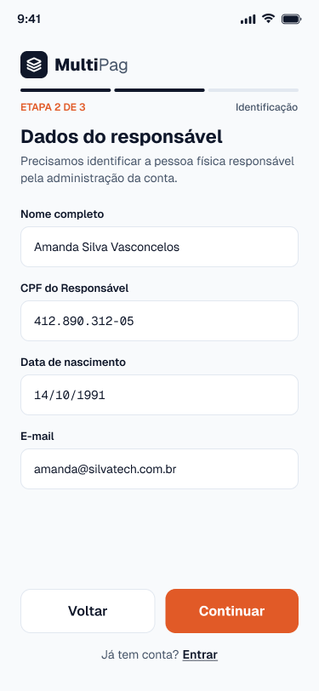
Nome | Itens de Dados Referenciais | Registros Lógicos | Complexidade | Tamanho (FP) | Imagem da Tela
Cadastro de Business (Tela Cadastro do Business) | Nome da empresa ou responsável; E-mail; CPF; Data de nascimento; Senha (hash); Saldo disponível; Data de criação; | Business | Simples | 7 | (Imagem 1)
Conta do Cliente (Tela Cadastro do Cliente) | E-mail; CPF; Senha (hash); Data de criação; | Cliente | Simples | 7 | (Imagem 2) | Imagem 1
Cobrança (Tela Criar Cobrança) | Valor; Descrição; CPF do cliente; E-mail do cliente; Método habilitado; Link de pagamento; Status; Data de criação; Data de pagamento; | Cobrança; Método de pagamento habilitado | Simples | 7 | (Imagem 3)
Pagamento (Tela Pagamento via Pix) | Método utilizado; Valor pago; CPF do pagador; Status; Identificador da transação externa; Data do pagamento; | Pagamento | Simples | 7 | (Imagem 4)
Extrato / Movimentação (Tela Extrato) | Tipo da movimentação; Valor; Descrição; Data; | Movimentação | Simples | 7 | (Imagem 5)
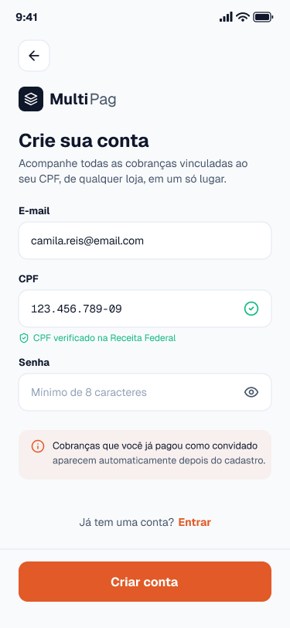
Saque (Tela Solicitar Saque) | Valor; Chave Pix; Status; Data da solicitação; Data de conclusão; | Saque | Simples | 7 | (Imagem 6) | Imagem 2

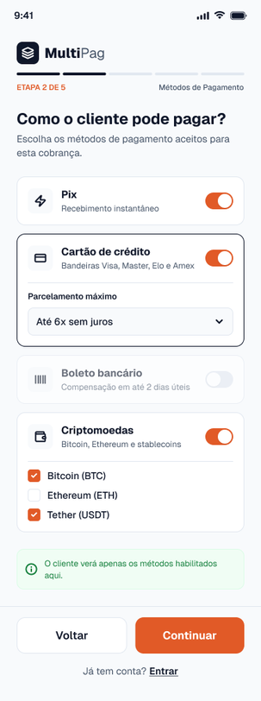
 |  |  |  |  |  | Imagem 3

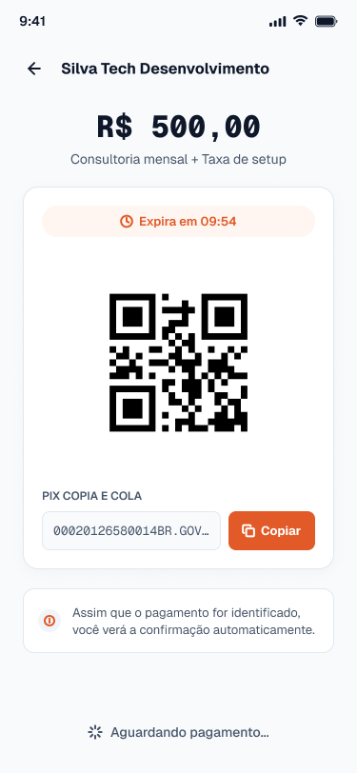
 |  |  |  |  |  | Imagem 4

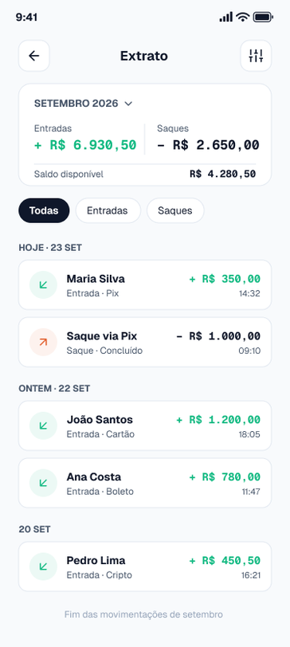
 |  |  |  |  |  | Imagem 5

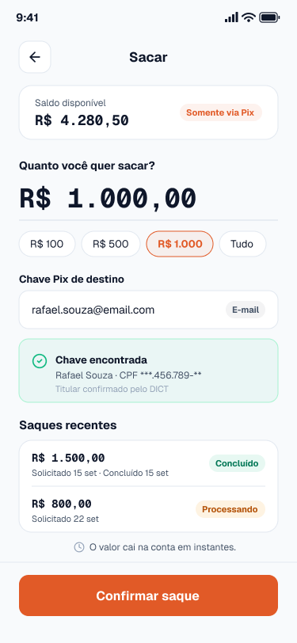
 |  |  |  |  |  | Imagem 6

AIE
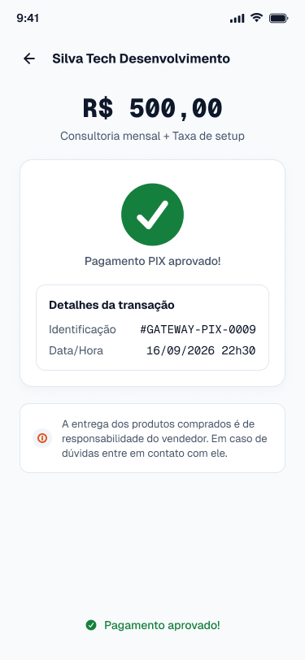
Nome | Itens de Dados Referenciais | Registros Lógicos | Complexidade | Tamanho (FP) | Imagem da Tela
Confirmação de Transação Pix (Tela Retorno do Pagamento Pix) | Identificador da transação externa; Status da confirmação; Data e hora da confirmação; | Confirmação de pagamento Pix | Simples | 5 | (Imagem 1)
Confirmação de Transação de Cartão (Tela Retorno do Pagamento Cartão) | Identificador da transação externa; Status da confirmação; Data e hora da confirmação; Final do cartão; | Confirmação de pagamento com cartão | Simples | 5 | (Imagem 2) | Imagem 1
Confirmação de Boleto (Tela Retorno do Pagamento Boleto) | Identificador da transação externa; Status da confirmação; Data e hora da confirmação; | Confirmação de boleto | Simples | 5 | (Imagem 3)
Confirmação e Cotação de Criptomoeda (Tela Retorno do Pagamento Cripto) | Identificador da transação externa; Criptomoeda; Cotação aplicada; Quantidade em cripto; Status da confirmação; Data e hora da confirmação; | Cotação e confirmação de cripto | Simples | 5 | (Imagem 4)
Consulta de CPF (Tela Cadastro do Business) | CPF; Situação cadastral; | Cadastro de CPF | Simples | 5 | (Imagem 5)
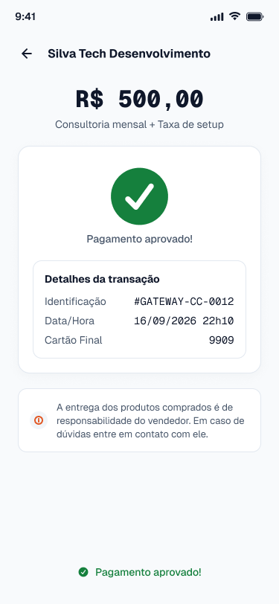
Diretório de Chaves Pix, DICT (Tela Solicitar Saque) | Chave Pix; Tipo da chave; Nome do titular; CPF do titular (mascarado); Situação da chave; | Chave Pix (DICT) | Simples | 5 | (Imagem 6) | Imagem 2

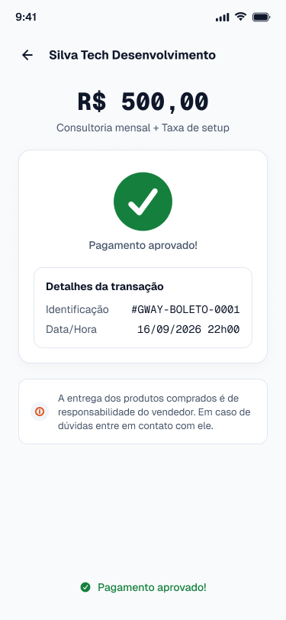
 |  |  |  |  |  | Imagem 3

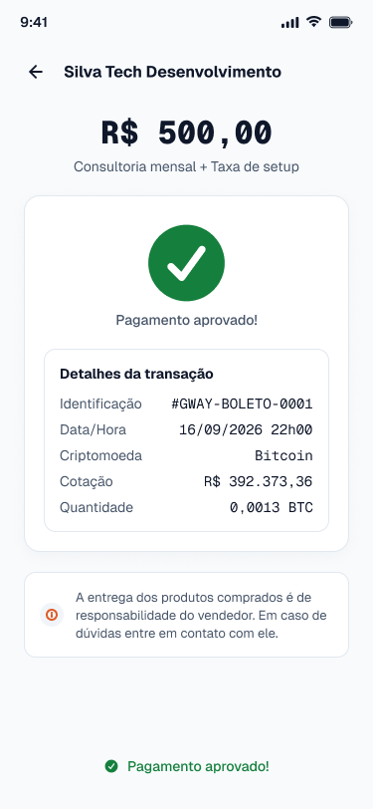
 |  |  |  |  |  | Imagem 4

 |  |  |  |  |  | Imagem 5

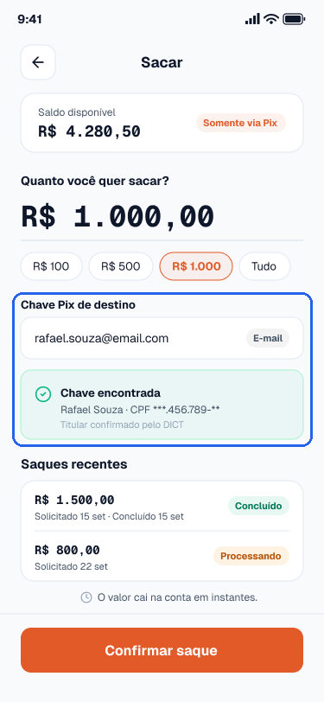
 |  |  |  |  |  | Imagem 6

EE
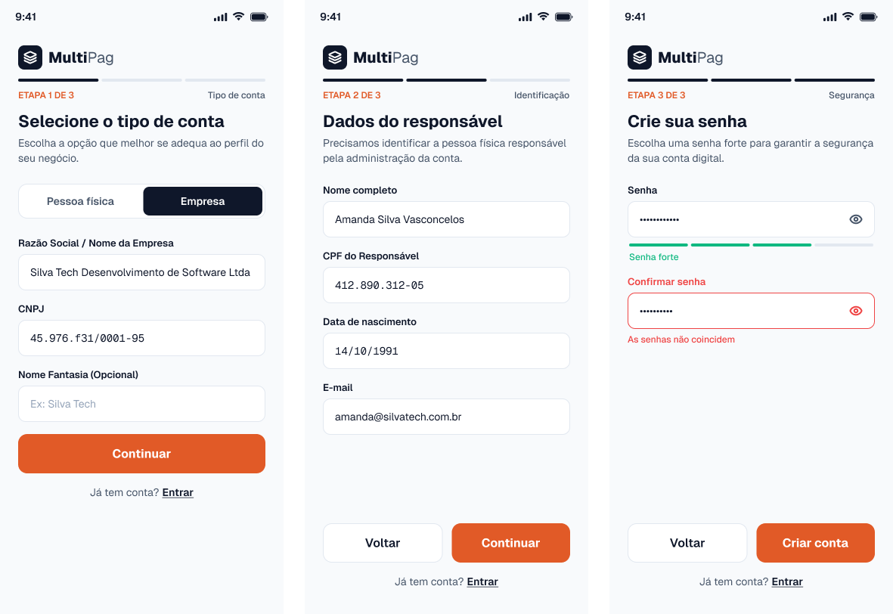
Nome | Quantidade de arquivos referenciados | Quantidade de itens de dados referenciados | Complexidade | Tamanho (FP) | Imagem da Tela
Incluir business (Tela Cadastro do Business) | ALI Business; AIE Consulta de CPF; | 6 (campos de entrada: nome da empresa ou responsável, e-mail, CPF, data de nascimento, senha, aceite dos termos de uso); 1 (mensagem de retorno ao usuário); | Moderado | 4 | (Imagem 1)
Alterar dados do business (Tela Editar Dados) | ALI Business; | 4 (campos de entrada: nome da empresa, e-mail, senha atual, nova senha); 1 (mensagem de retorno ao usuário); | Simples | 3 | (Imagem 2) | Imagem 1
Excluir conta do business (Tela Excluir Conta) | ALI Business; ALI Cobrança; ALI Saque; | 2 (campos de entrada: senha de confirmação, confirmação da exclusão); 1 (mensagem de retorno ao usuário); | Moderado | 4 | (Imagem 3)
Confirmar pagamento recebido do gateway (Tela Pagamento Pix) | ALI Pagamento; ALI Cobrança; ALI Business; ALI Movimentação; AIE Confirmação de pagamento Pix; AIE Confirmação de pagamento com cartão; AIE Confirmação de boleto; AIE Cotação e confirmação de cripto; | 3 (dados recebidos do gateway: identificador do pagamento, identificador da transação externa, status); 1 (mensagem de retorno); | Moderado | 4 | (Imagem 4)
Incluir cobrança (Tela Criar Cobrança) | ALI Cobrança; ALI Cliente; | 5 (campos de entrada: valor, descrição, CPF do cliente, e-mail do cliente, métodos de pagamento aceitos); 1 (mensagem de retorno, com o link); | Moderado | 4 | (Imagem 5)
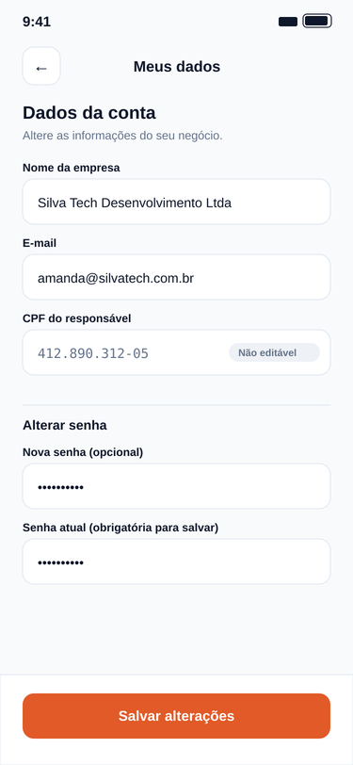
Alterar cobrança (Tela Editar Cobrança) | ALI Cobrança; ALI Pagamento; | 5 (campos de entrada: identificador da cobrança, valor, descrição, e-mail do cliente, métodos de pagamento aceitos); 1 (mensagem de retorno ao usuário); | Moderado | 4 | (Imagem 6) | Imagem 2
Excluir cobrança (Tela Cancelar Cobrança) | ALI Cobrança; ALI Pagamento; | 2 (campos de entrada: identificador da cobrança, confirmação do cancelamento); 1 (mensagem de retorno ao usuário); | Simples | 3 | (Imagem 7)
Pagar cobrança com cartão (Tela Pagamento com Cartão) | ALI Pagamento; ALI Cobrança; | 7 (campos de entrada: identificador da cobrança, CPF do pagador, nome no cartão, número do cartão, validade, código de segurança, parcelas); 1 (mensagem de retorno ao usuário); | Moderado | 4 | (Imagem 8)
Incluir conta de cliente (Tela Cadastro do Cliente) | ALI Cliente; ALI Cobrança; AIE Consulta de CPF; | 4 (campos de entrada: e-mail, CPF, senha, confirmação da senha); 1 (mensagem de retorno ao usuário); | Complexo | 6 | (Imagem 9)
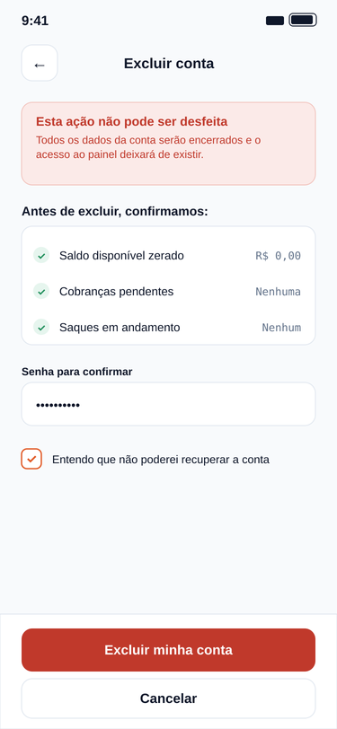
Alterar conta de cliente (Tela Minha Conta) | ALI Cliente; | 3 (campos de entrada: e-mail, senha atual, nova senha); 1 (mensagem de retorno ao usuário); | Simples | 3 | (Imagem 10) | Imagem 3
Excluir conta de cliente (Tela Excluir Conta do Cliente) | ALI Cliente; ALI Cobrança; | 2 (campos de entrada: senha de confirmação, confirmação da exclusão); 1 (mensagem de retorno ao usuário); | Simples | 3 | (Imagem 11)
Solicitar saque via Pix (Tela Solicitar Saque) | ALI Saque; ALI Business; ALI Movimentação; AIE DICT de chaves Pix; | 2 (campos de entrada: valor, chave Pix); 1 (mensagem de retorno ao usuário); | Moderado | 4 | (Imagem 12)
Contribuição Para EE
Eduardo: Incluir business, Alterar dados do business, Excluir conta do business e Confirmar pagamento recebido do gateway. Gabriel: Incluir cobrança, Alterar cobrança, Excluir cobrança e Pagar cobrança com cartão. João Pedro: Incluir conta de cliente, Alterar conta de cliente, Excluir conta de cliente e Solicitar saque via Pix. Cada um identificou os ALIs e AIEs usados nas suas transações, contou os itens de dados e definiu a complexidade e o tamanho de cada uma.

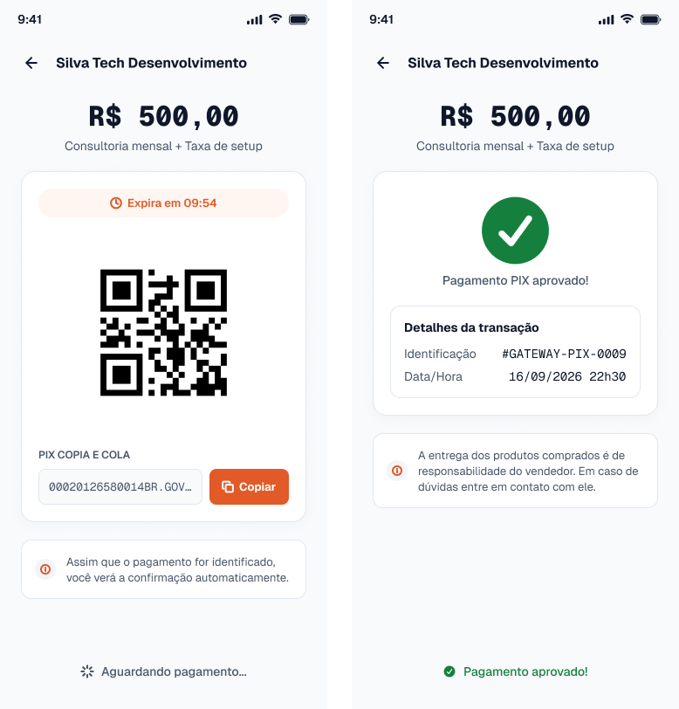
 |  |  |  |  |  | Imagem 4

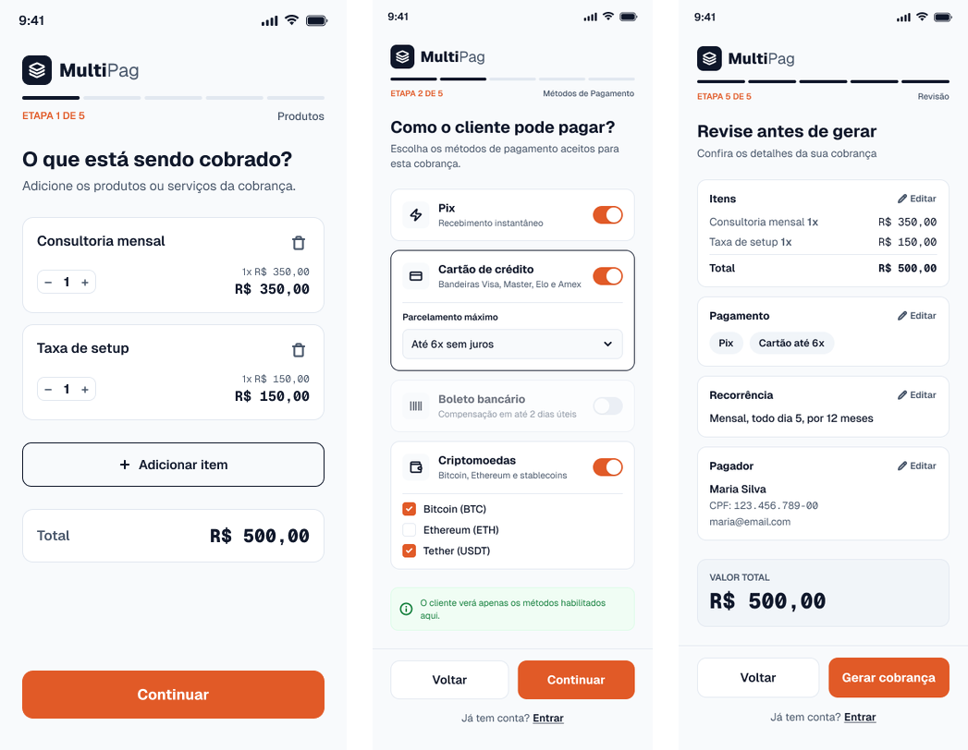
 |  |  |  |  |  | Imagem 5

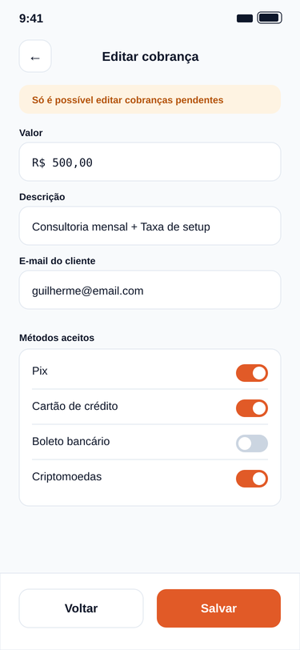
 |  |  |  |  |  | Imagem 6

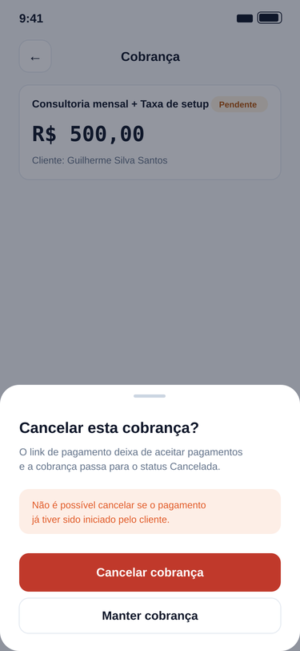
 |  |  |  |  |  | Imagem 7

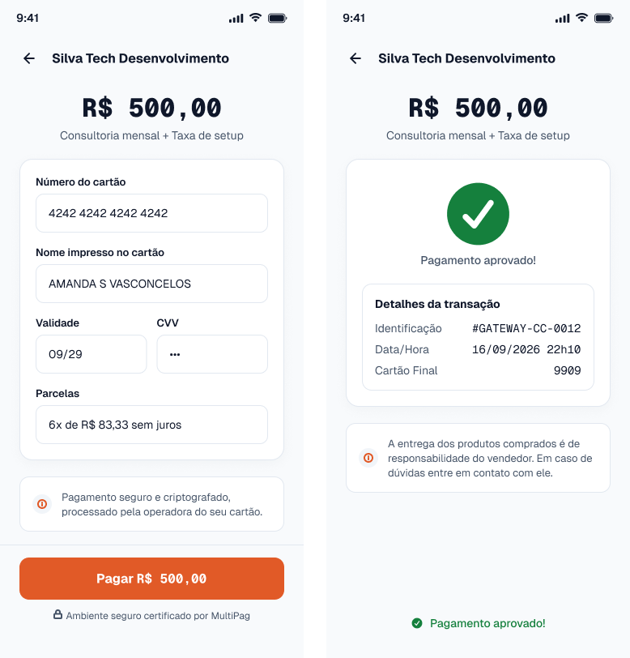
 |  |  |  |  |  | Imagem 8

 |  |  |  |  |  | Imagem 9

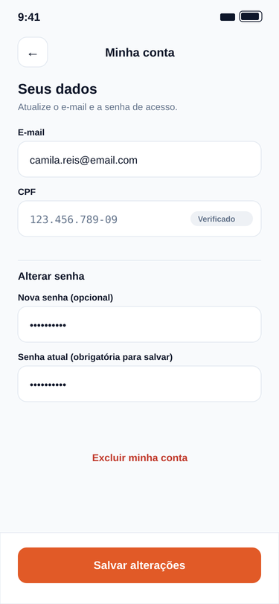
 |  |  |  |  |  | Imagem 10

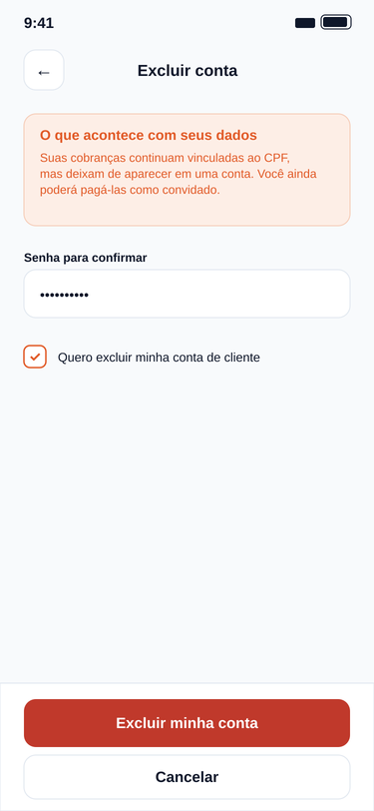
 |  |  |  |  |  | Imagem 11

 |  |  |  |  |  | Imagem 12

SE
Nome | Quantidade de arquivos referenciados | Quantidade de itens de dados referenciados | Complexidade | Tamanho (FP) | Explicação | Imagem da Tela
Exibir painel do business com resumo (Tela Painel do Business) | ALI Business; ALI Cobrança; ALI Movimentação; | 2 (dados do business: nome e saldo disponível); 4 (indicadores calculados: total recebido no mês, total sacado no mês, cobranças pendentes, cobranças pagas); 3 (últimas movimentações: tipo, valor, data e hora); | Moderado | 5 | O total recebido e sacado no mês e a quantidade de cobranças pendentes e pagas não estão gravados em nenhum campo. O sistema os calcula somando as movimentações do período e contando as cobranças por status, então o resultado exibido é dado derivado. | (Imagem 1)
Gerar extrato com totais do período (Tela Extrato) | ALI Business; ALI Movimentação; ALI Pagamento; ALI Saque; | 4 (filtros e paginação: data inicial, data final, tipo, página); 5 (colunas da listagem: data, tipo, valor, método utilizado, status do saque); 4 (totais calculados: total de entradas, total de saídas, saldo do período, saldo atual); | Complexo | 7 | Os totais de entradas e de saídas e o saldo do período não existem nas tabelas. São obtidos somando as movimentações dentro do intervalo escolhido, por isso são dados derivados. | (Imagem 2)
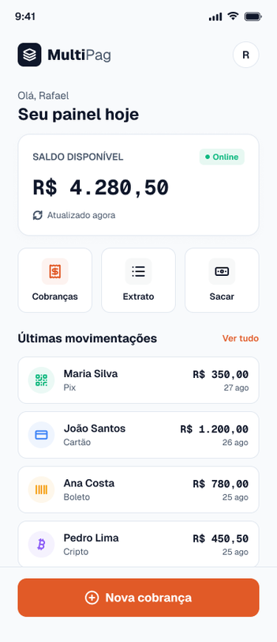
Gerar pagamento via Pix com QR Code (Tela Pagamento via Pix) | ALI Business; ALI Cobrança; ALI Pagamento; | 6 (dados da cobrança: nome do business, identificador da cobrança, descrição, valor, CPF do pagador, método utilizado); 5 (dados gerados: identificador da transação, código copia e cola, imagem do QR Code, data e hora de expiração, status do pagamento); | Moderado | 5 | O QR Code, o código copia e cola e o prazo de expiração não são lidos de nenhum arquivo. O sistema os gera a partir do valor da cobrança e do identificador da transação, ou seja, são dados derivados. A função ainda cria o pagamento pendente. | (Imagem 3) | Imagem 1
Gerar cotação e instruções de pagamento em criptomoeda (Tela Pagamento em Cripto) | ALI Cobrança; ALI Pagamento; AIE Cotação e confirmação de cripto; | 5 (dados da cobrança e escolha do pagador: identificador da cobrança, valor em reais, CPF do pagador, moeda, rede); 6 (dados calculados: cotação aplicada, valor a pagar em cripto, endereço da carteira, imagem do QR Code, validade da cotação, status do pagamento); | Moderado | 5 | O valor a pagar em criptomoeda é calculado dividindo o valor em reais pela cotação vigente, e o QR Code e o prazo de validade da cotação também são gerados na hora. Nenhum deles é um dado armazenado, portanto são derivados. | (Imagem 4)
Listar cobranças do cliente com totais (Tela Minhas Cobranças) | ALI Cliente; ALI Cobrança; ALI Pagamento; ALI Business; | 2 (filtros: CPF do cliente, filtro de status); 7 (colunas da listagem: nome do business, descrição, valor, status, data de criação, data do pagamento, método utilizado); 3 (totais calculados: total pago, total pendente, quantidade de cobranças); | Complexo | 7 | O total pago, o total pendente e a quantidade de cobranças resultam de somas e contagens sobre as cobranças e os pagamentos do cliente. Esses números são derivados e não ficam gravados. | (Imagem 5)
Emitir comprovante de saque (Tela Comprovante de Saque) | ALI Saque; ALI Business; | 7 (dados do saque e do business: código, valor, chave Pix, status, data e hora da solicitação, data de conclusão, nome do business); 2 (saldos calculados: saldo anterior e saldo posterior); | Moderado | 5 | Os saldos anterior e posterior ao saque são calculados a partir do saldo atual do business e do valor sacado, e o arquivo do comprovante é gerado pelo sistema. Ambos são dados derivados. | (Imagem 6)
 |  |  |  |  |  |  | Imagem 2

 |  |  |  |  |  |  | Imagem 3

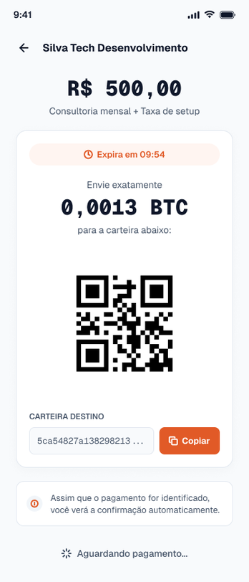
 |  |  |  |  |  |  | Imagem 4

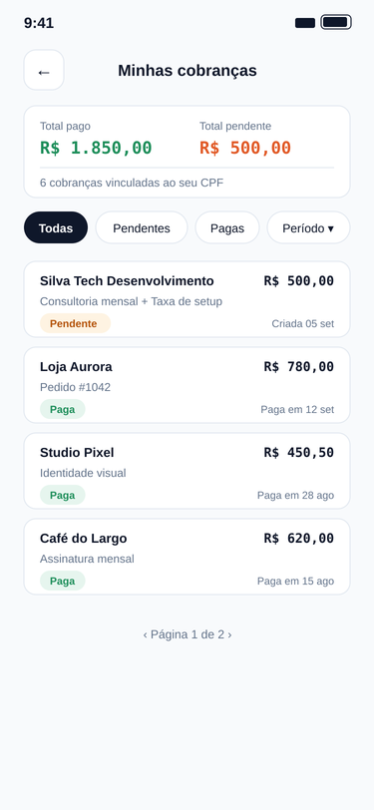
 |  |  |  |  |  |  | Imagem 5

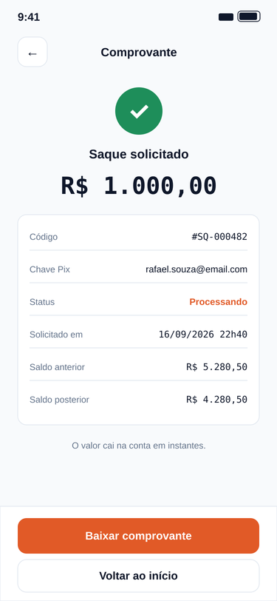
 |  |  |  |  |  |  | Imagem 6

CE
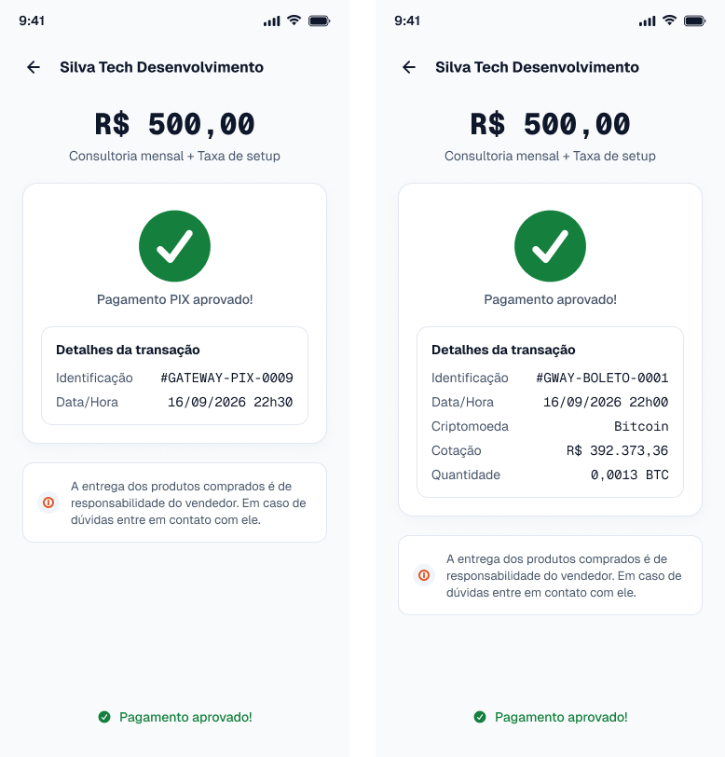
Nome | Entrada Quantidade Arquivos Referenciados | Entrada Quantidade de itens de dados referenciados | Complexidade Entrada | Tamanho Entrada (FP) | Saída Quantidade Arquivos Referenciados | Saída Quantidade de itens de dados referenciados | Complexidade Saída | Tamanho Saída (FP) | Tamanho Final (FP) | Imagem
Consultar resultado do pagamento (Tela Retorno do Pagamento) | ALI Pagamento; | Identificador do pagamento; | Simples | 3 | ALI Pagamento; ALI Cobrança; ALI Business; | Status do pagamento; Identificação da transação; Data e hora; Valor pago; Método utilizado; Nome do business; Descrição da cobrança; | Moderado | 4 | 4 | (Imagem 1) | Imagem 1
Listar cobranças emitidas pelo business (Tela Cobranças Emitidas) | ALI Cobrança; | Filtro de status; Página; | Simples | 3 | ALI Cobrança; | Número da cobrança; Descrição; CPF do cliente (mascarado); Valor; Status; Data de criação; Link de pagamento; | Simples | 3 | 3 | (Imagem 2)
Acessar cobrança pelo link (Tela Cobrança Recebida) | ALI Cobrança; | Código do link; | Simples | 3 | ALI Cobrança; ALI Business; | Nome do business; Descrição da cobrança; Valor; Status da cobrança; Métodos de pagamento habilitados; Mensagem de erro (link inválido ou expirado); | Moderado | 4 | 4 | (Imagem 3) | Imagem 2
Consultar detalhes da cobrança (Tela Detalhes da Cobrança) | ALI Cobrança; | Identificador da cobrança; | Simples | 3 | ALI Cobrança; ALI Pagamento; | Valor; Descrição; CPF do cliente (mascarado); E-mail do cliente; Métodos de pagamento aceitos; Status da cobrança; Data de criação; Data de pagamento; Método utilizado; Link de pagamento; | Moderado | 4 | 4 | (Imagem 4) |  | 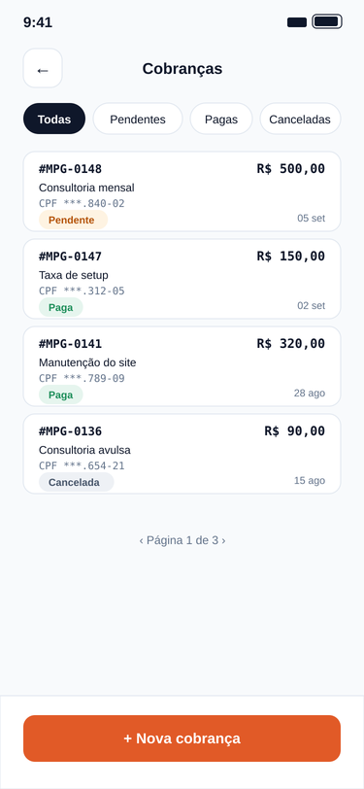
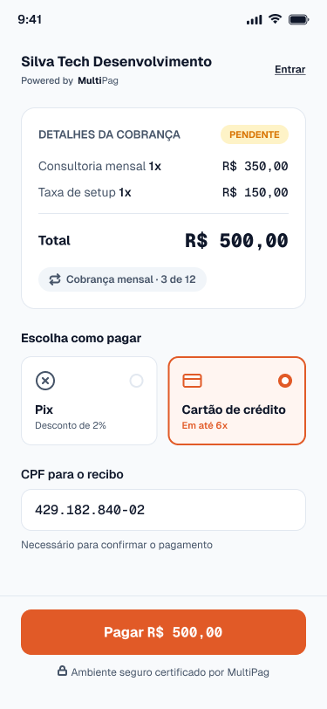
Validar chave Pix de destino (Tela Solicitar Saque) | AIE DICT de chaves Pix; | Chave Pix; | Simples | 3 | AIE DICT de chaves Pix; | Tipo da chave; Nome do titular; CPF do titular (mascarado); Situação da chave; | Simples | 3 | 3 | (Imagem 5) | Imagem 3
Listar saques recentes (Tela Solicitar Saque) | ALI Saque; | Página; | Simples | 3 | ALI Saque; | Valor do saque; Data da solicitação; Data de conclusão; Status do saque; | Simples | 3 | 3 | (Imagem 6)

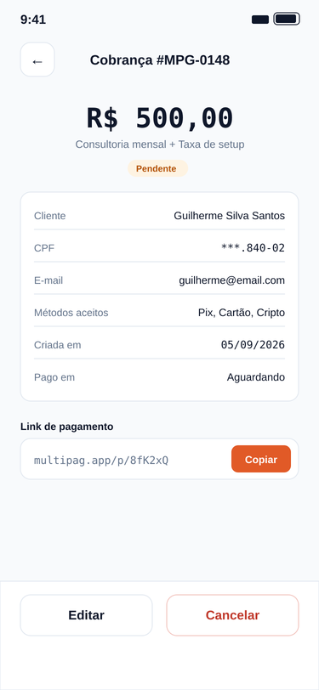
 |  |  |  |  |  |  |  |  |  |  | Imagem 4

 |  |  |  |  |  |  |  |  |  |  | Imagem 5

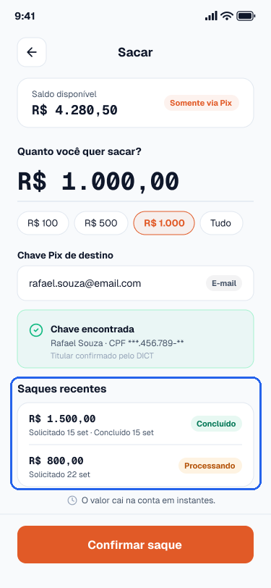
 |  |  |  |  |  |  |  |  |  |  | Imagem 6

